Sheet1
Band | Poz | Tips | D | Garums GRIEZT | Skaits | Pozicija
15m | RE | Centrs | 25 | 2.000 | 1 | 0.050
15m | RE | Otrais | 20 | 1.450 | 2
15m | RE | Gali | 12 | 1.426 | 2
15m | DE | Centri | 25 | 0.985 | 2 | 2.872
15m | DE | Otrais | 20 | 1.450 | 2
15m | DE | Gali | 12 | 1.214 | 2
15m | D1 | Centrs | 25 | 1.600 | 1 | 4.638
15m | D1 | Otrais | 20 | 1.100 | 2
15m | D1 | Gali | 12 | 1.431 | 2
10m | RE | Centrs | 20 | 1.400 | 1 | 0.674
10m | RE | Otrais | 16 | 0.700 | 2
10m | RE | Gali | 12 | 1.539 | 2
10m | DE | Centri | 20 | 0.685 | 2 | 2.562
10m | DE | Otrais | 16 | 0.700 | 2
10m | DE | Gali | 12 | 1.419 | 2
10m | D1 | Centrs | 20 | 1.400 | 1 | 4.273
10m | D1 | Otrais | 16 | 0.600 | 2
10m | D1 | Gali | 12 | 1.479 | 2
10m | D2 | Centrs | 20 | 1.400 | 1 | 5.950
10m | D2 | Otrais | 16 | 0.600 | 2
10m | D2 | Gali | 12 | 1.353 | 2

 |  |  |  |  |  | v.1

2 metru augstuma

Row Labels | Sum of Skaits |  |  | metri | gabali
25 | 4 |  | 12x1 | 24 | 4
0.985 | 2 |  | 16x1.5 | 6 | 1
2.000 | 1 |  | 20x1.5 | 18 | 3
1.600 | 1 |  | 25x2 | 6 | 1
20 | 11 |  | 45x2 | 6 | 1
1.450 | 4 |  | 50x2 | 12 | 2
1.400 | 3
0.685 | 2
1.100 | 2
16 | 8 |  | 30mm starp DE
0.700 | 4
0.600 | 4
12 | 14
1.214 | 2
1.426 | 2
1.539 | 2
1.419 | 2
1.353 | 2
1.479 | 2
1.431 | 2
Grand Total | 37

2 metri

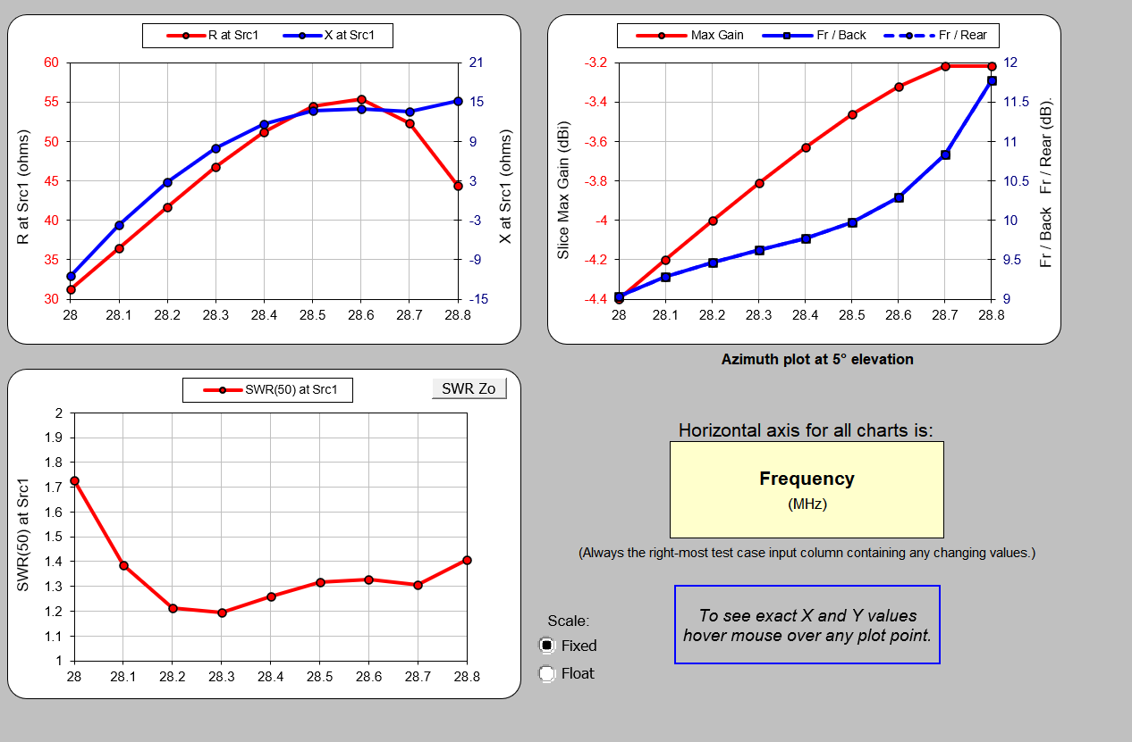

2 metri

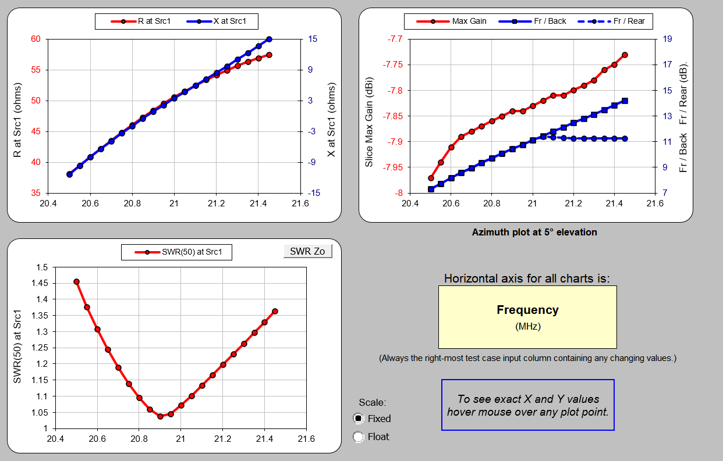

Abs | Delta | Platums | 1/2 platums | Column1 | Column2 | Exp | Act
0.050 |  | 7.352 | 3.676 | 15mRE
0.677 | 0.627 | 5.478 | 2.739 | 10mRE | 0.937 | 1.127 | 1.160
2.557 | 1.880 | 5.238 | 2.619 | 10mDE
2.871 | 0.314 | 6.928 | 3.464 | 15mDE | 0.845 | 0.901 | 0.915
4.272 | 1.401 | 5.158 | 2.579 | 10mD1
4.642 | 0.370 | 6.262 | 3.131 | 15mD1 | 0.552 | 0.665 | 0.7
5.954 | 1.312 | 4.906 | 2.453 | 10mD2

